단위테스트결과
인천국제공항 통합정보시스템 고도화 구축 사업 |  | 단위테스트결과서[항공보안(FS)]

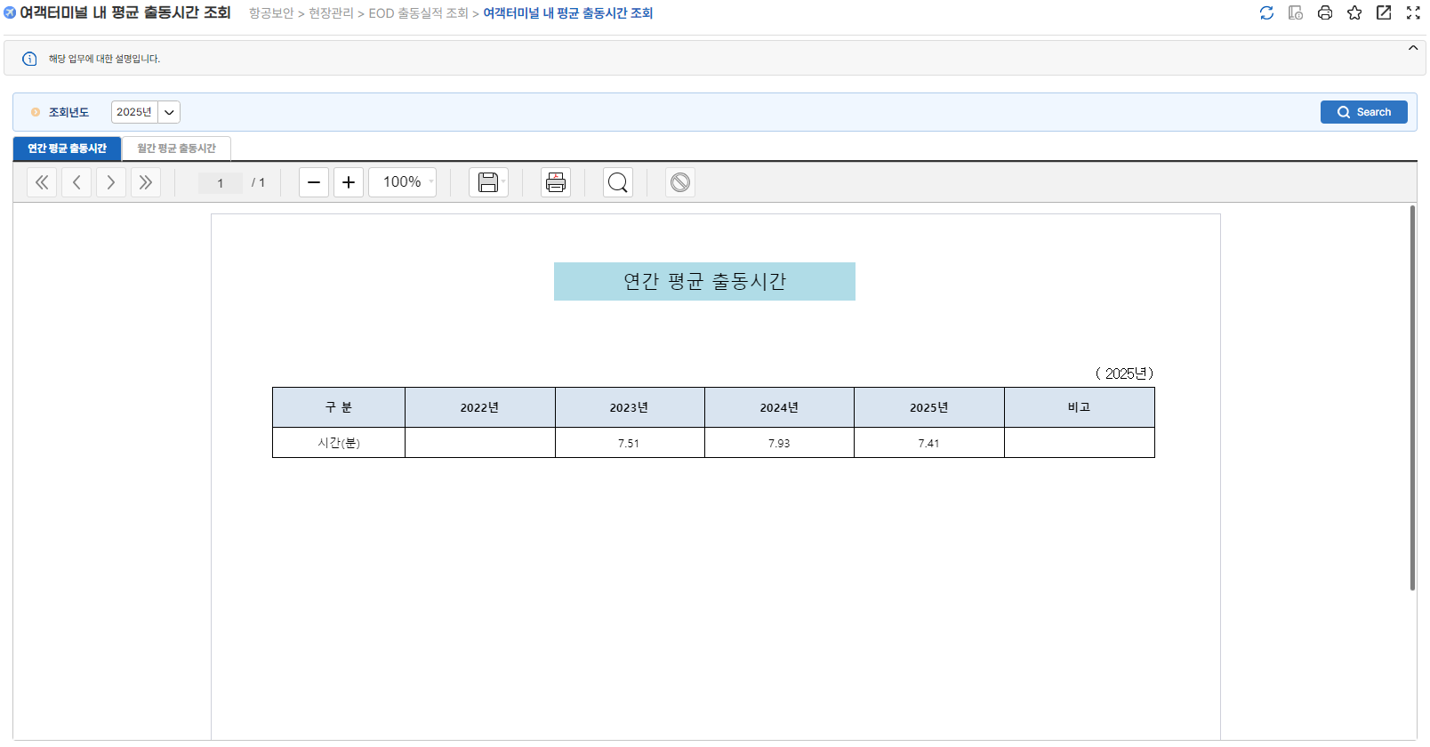
2.단위테스트결과
순번 | 테스트결과 증적
1

2

